Mayo 2023
Secretaría Nacional de Niñez, Adolescencia y Familia
Datos Estadísticos General Atenciones
El presente reporte recoge información de las atenciones a NNA realizadas por los programas de atención de la Secretaría Nacional de Niñez, Adolescencia y Familia. Además, contiene información de la cantidad de seguimientos realizados, que consiste en la atención social y psicológica posterior a la atención integral brindada en la institución. Los datos presentados corresponden a estadística acumulada del mes de enero a mayo 2023, registrados por los programas mediante plantillas/tabla en Excel, es decir este reporte se basa mediante registros administrativos. Este reporte presenta estadísticas generales de atención de los programas donde se relacionan variables como sexo, grupos de edad y casos ingresados a SENNIAF.

Línea de Orientación, es línea de asistencia psicológica para niños, niñas, adolescentes y sus familias, que brinda atención vía telefónica o por medio de chat, para el manejo de las emociones en la crisis sanitaria COVID19, participación a talleres, capacitaciones, atenciones y seguimiento a situaciones asociadas a violencia que afecten a niños, niñas y adolescentes.

Datos del 1 de enero al 31 de Mayo 2023
Número de orientaciones por linea de servicio. Mayo 2023.
Tipo de servicios | Total
TOTAL | 1257
Llamadas Telefonica | 783
Chats WhatsApp | 319
Llamadas por WhatsApp | 155
Fuente: Departamento de Estadìstica. Senniaf, 2023.

Datos Estadísticos de Atenciones de Niños, Niñas y Adolescentes por parte de SENNIAF. Mayo 2023.

Tabla 1. Número Total de Casos de NNA Atendidos en SENNIAF Por Mes. Mayo de 2023 |  |  | Gráfico 2. Número Total de Casos Atendidos en SENNIAF Por Sexo del NNA. Mayo 2023

Mes | No. De Casos
Total | 1156 |  | Femenino | 539
Enero | 280 |  | Masculino | 617
Febrero | 244
Marzo | 221
Abril | 221 |  |  |  | 47% | 53%
Mayo | 190
Fuente: Departamento de Estadísticas, Senniaf 2023.
Gráfico 3. Número Total de Casos Atendidos en SENNIAF Por Rango de Edad del NNA. Mayo de 2023
Número de Casos Atendidos, Según Grupo de Edad. Mayo 2023.
Sin Datos | 26
0-4 años | 129
5-9 años | 168
10-14 años | 393
15-18 años | 440
Edad | No. de Casos
TOTAL | 1156
Sin Datos | 26
0-4 años | 129
5-9 años | 168
10-14 años | 393
15-18 años | 440
Fuente: Departamento de Estadísticas, Senniaf 2023.

Sede Central | 539
Darién | 152
Panamá Oeste | 120
Veraguas | 110
Chiriquí | 77
Colón | 69
Bocas del Toro | 68
San Miguelito | 21
Gráfica 4. Número Total de Casos Atendidos en SENNIAF Por Sede. Mayo de 2023
Número de Casos Atendidos, Según Sede. Mayo 2023.
Sede | No. de Casos
TOTAL | 1156 | 1156
Sede Central | 539 | 539
Darién | 152 | 152
Panamá Oeste | 120 | 120
Veraguas | 110 | 110
Chiriquí | 77 | 77
Colón | 69 | 69
Bocas del Toro | 68 | 68
San Miguelito | 21 | 21
Fuente: Departamento de Estadísticas, Senniaf 2023.

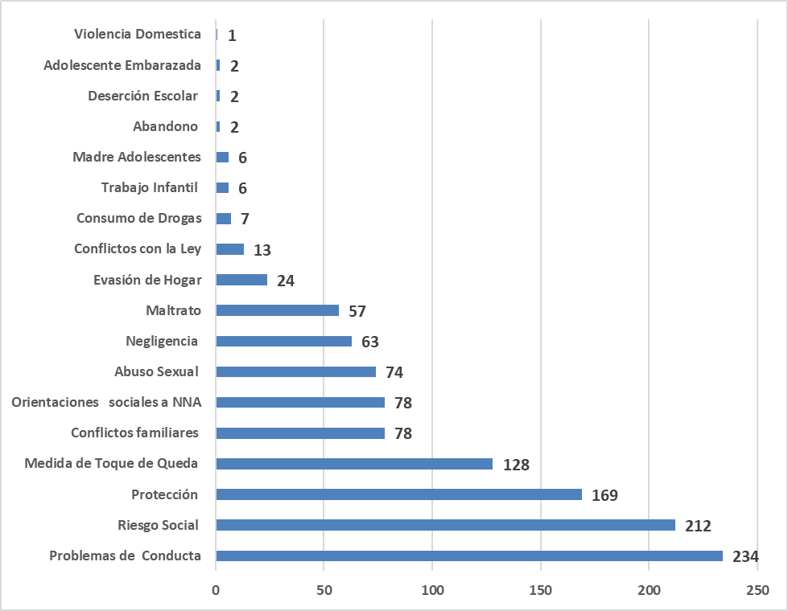
Gráfica 5. Número Total de Casos Atendidos en SENNIAF Por Causal de Remisión de Caso. Mayo de 2023.
Número de Casos Atendidos, Según Motivo de ingreso. Mayo 2023.
Descripción de Causal | No. de Casos
TOTAL | 1156
Problemas de Conducta | 234
Riesgo Social | 212
Protección | 169
Medida de Toque de Queda | 128
Conflictos familiares | 78
Orientaciones sociales a NNA | 78
Abuso Sexual | 74
Negligencia | 63
Maltrato | 57
Evasión de Hogar | 24
Conflictos con la Ley | 13
Consumo de Drogas | 7
Trabajo Infantil | 6
Madre Adolescentes | 6
Abandono | 2
Deserción Escolar | 2
Adolescente Embarazada | 2
Violencia Domestica | 1
Fuente: Departamento de Estadísticas, Senniaf 2023.

Seguimientos, 2023
Sede Central | 356
Veraguas | 111
Bocas Del Toro | 101
Colón | 85
Panamá Oeste | 61
San Miguelito | 27
Darien | 27
Gráfica 6. Número Total de Seguimientos de Casos en SENNIAF Por Sede. Mayo de 2023
Número de Seguimiento de Casos, Según Sede. Mayo 2023
Sede | No. de Casos
TOTAL | 768
Sede Central | 356
Veraguas | 111
Bocas Del Toro | 101
Colón | 85
Panamá Oeste | 61
San Miguelito | 27
Darien | 27
Fuente: Departamento de Estadísticas, Senniaf 2023.

